表紙
オーナー様管理台帳（ＣＲＭ）
詳細設計書

サブシステム名： |  | オーナー様情報

機 能 名：
 |  | 訪問履歴

 | 最終更新日 |  | ： | 2016/6/22

 | 最 終 版 数 |  | ： | 1.3

画面遷移
カテゴリ | 詳細設計書 | オーナー様管理台帳（ＣＲＭ） |  |  |  | 作成者 | 李煜周 | 作成日 | 2016-03-10 | 版番
サブシステム | オーナー様情報 | 訪問履歴 |  |  |  | 更新者 |  | 更新日 |  | 1.2
ＩＤ | CRMG020300 | 名称 |  | 画面遷移

ID: CRMG020300
訪問履歴
ID:CRMG010100
トップページ
（一般ユーザー）
ID:CRMG000000
ログイン

 |  |  | お知らせの訪問メッセージを押下 |  | ログアウトの押下

ID: CRMG020100
オーナー様基本情報

訪問履歴タブ・リンク押下

オーナー様基本情報タブ・リンク押下
ID: CRMG020200
所有不動産情報

訪問履歴タブ・リンク押下

所有不動産情報タブ・リンク押下
ID:CRMG020301
訪問履歴の追加
訪問履歴の追加・コメント追加ボタン

キャンセル ボタン

登録する ボタン

閉じる ボタン

画面遷移

ポップアップ

画面レイアウト
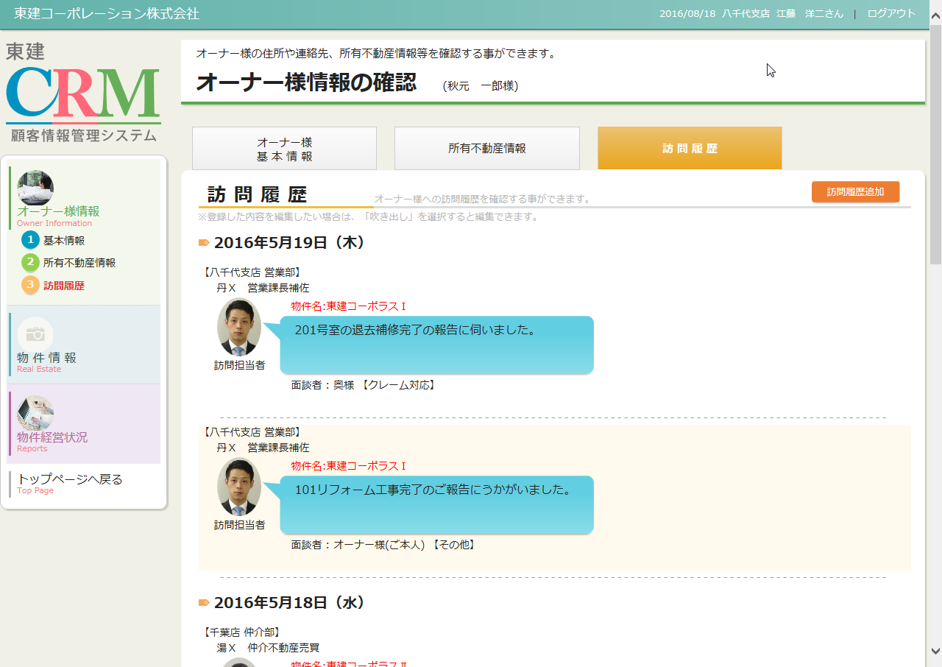
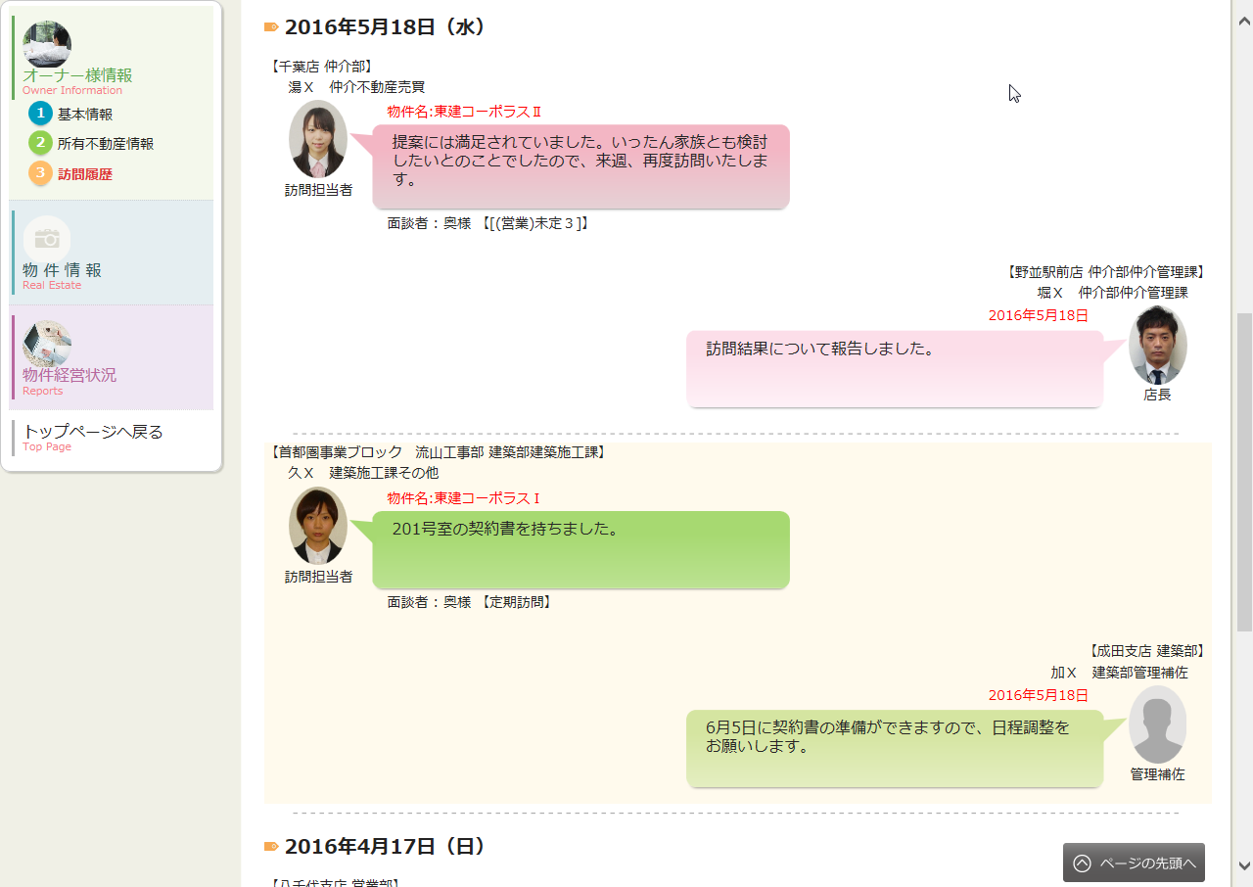
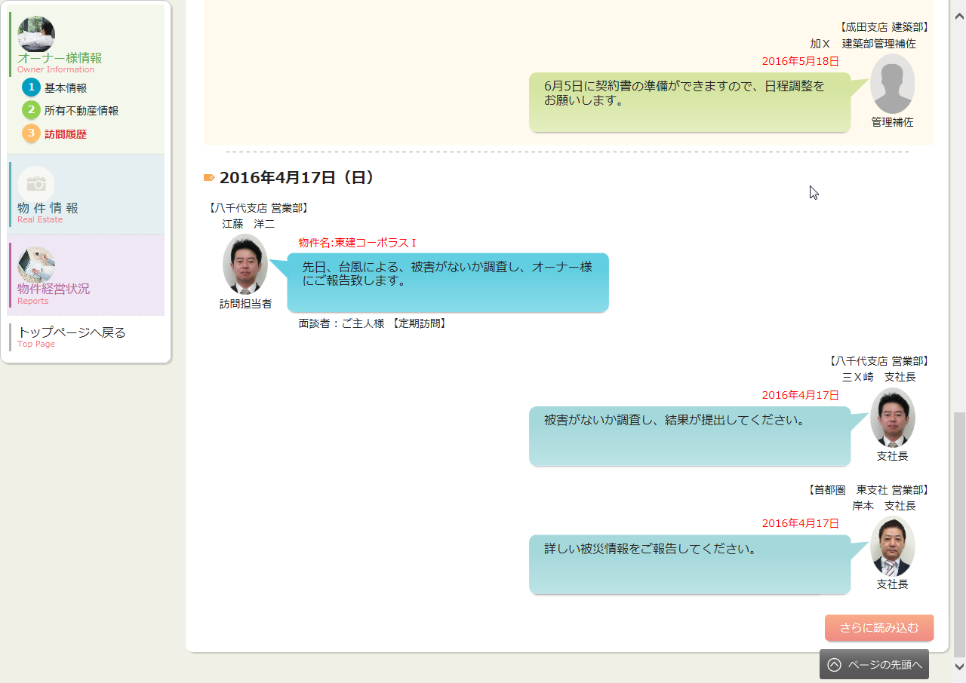
カテゴリ | 詳細設計書 | オーナー様管理台帳（ＣＲＭ） |  | 作成者 | 李煜周 | 作成日 | 2016-03-10 | 版番
サブシステム | オーナー様情報 | 訪問履歴 |  | 更新者 | 李煜周 | 更新日 | 2016-06-22 | 1.3
ＩＤ | CRMG020300 | 名称 | 画面レイアウト

処理フロー
カテゴリ |  | 詳細設計書 |  | オーナー様管理台帳（ＣＲＭ） |  |  |  |  |  | 作成者 | 李煜周 | 作成日 | 2016-03-15 | 版番
サブシステム |  | オーナー様情報 |  | 訪問履歴 |  |  |  |  |  | 更新者 | 李煜周 | 更新日 | 2016-06-22 | 1.3
ＩＤ |  | CRMG020300 |  | 名称 |  |  | 処理フロー

 | フロー名 |  | 1.画面初期化処理(A000)

開始

ログ情報
社員マスタ
訪問履歴情報
Success21物件情報
共通マスタ
【A001】 引数取得

【A002】 画面初期情報取得

【A003】 画面表示処理

終了

メッセージ
画面
条件分岐
データ
処理
開始・終了

 | フロー名 |  | 2. 訪問情報吹き出しクリック処理(B000)

開始

【B001】 訪問情報吹き出しクリック処理

終了

メッセージ
画面
条件分岐
データ
処理
開始・終了

 | フロー名 |  | 3.「保存」ボタンが押下処理(C000)

開始

【C001】確認MSG表示処理

 |  |  |  |  |  | いいえ

 |  |  |  |  |  |  |  |  | はい

訪問履歴情報
【C002】「保存」ボタンが押下する処理

終了

メッセージ
画面
条件分岐
データ
処理
開始・終了

 | フロー名 |  | 4.「キャンセル」ボタン押下処理(D000)

開始

【D001】「キャンセル」ボタン押下処理

終了

メッセージ
画面
条件分岐
データ
処理
開始・終了

 | フロー名 |  | 5.「訪問履歴追加」ボタン押下処理(E000)

開始

社員マスタ
訪問履歴情報
Success21物件情報
【E001】「訪問履歴追加」ボタン押下処理

【E002】訪問履歴登録後更新処理

終了

メッセージ
画面
条件分岐
データ
処理
開始・終了

 | フロー名 |  | 6.「コメント追加」ボタン押下処理(F000)

開始

【F001】「コメント追加」ボタン押下処理
社員マスタ
訪問履歴情報
Success21物件情報

【F002】訪問履歴コメント登録後更新処理

終了

メッセージ
画面
条件分岐
データ
処理
開始・終了

 | フロー名 |  | 7.「削除」ボタン押下処理(G000)

開始

【C001】確認MSG表示処理
 |  |  |  |  | いいえ

 |  |  |  |  |  |  |  | はい

【G001】「削除」ボタン押下処理
訪問履歴情報

終了

メッセージ
画面
条件分岐
データ
処理
開始・終了

 | フロー名 |  | 8.「さらに読み込む」ボタン押下処理(H000)

開始

【H001】「さらに読み込む」ボタン押下処理

終了

メッセージ
画面
条件分岐
データ
処理
開始・終了

